Sheet1
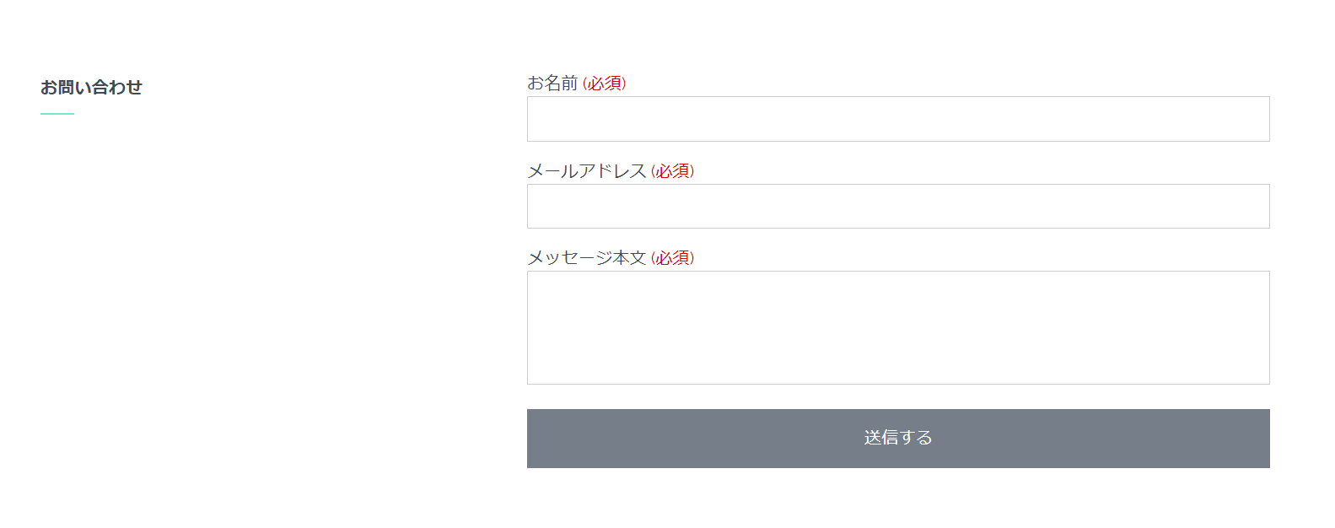
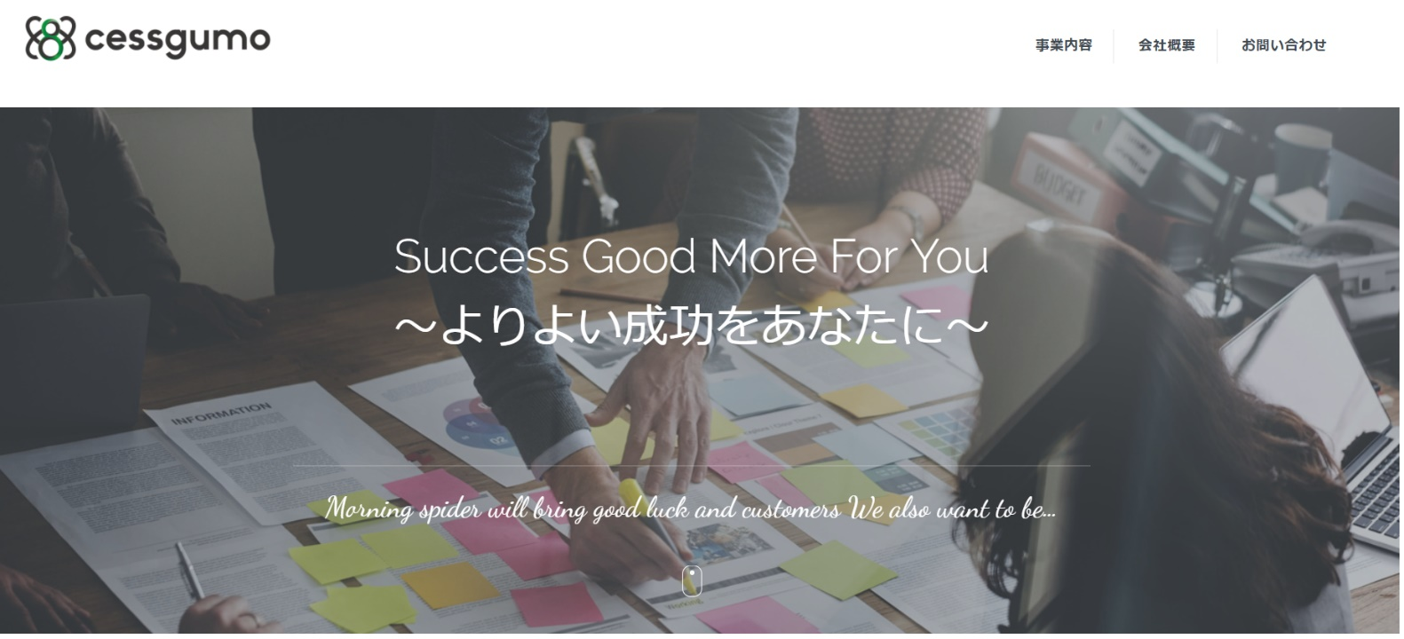
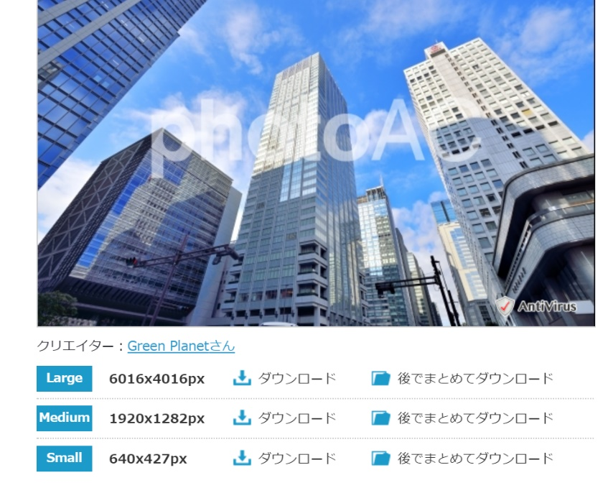
 | 弊社にてロゴ作成 |  |  |  |  |  |  | 画像
 |  |  |  |  |  |  |  | こちらのイメージですがサイズは何がいですか？？

 |  |  |  |  |  |  |  | https://www.photo-ac.com/main/search?q=%E3%83%93%E3%83%AB&qt=&qid=&creator=&ngcreator=&nq=&srt=dlrank&orientation=all&sizesec=all&crtsec=all&sl=ja

 |  | 文言
 |  | お客様のやりたいを実現させる イトモ 簡単に
 |  |  |  | イトモのサービス

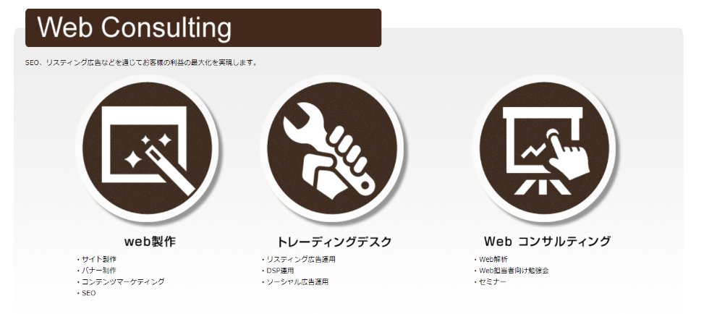
 |  |  |  | 事業内容の内容 デザインは一緒じゃなくていいのでサービス Web Consulting で作成ねがいます

 |  |  |  |  |  | 下記のようにデザインお願いします
イラスト1
イラスト2
イラスト3

 |  | 文言は上記同様で |  |  | WEB制作 |  | トレーディングデスク |  | WEB コンサルティング
 |  | イラストはこちらでご用意します。 |  |  | ・サイト制作 |  | ・リスティング広告 |  | ・WEBの解析
 |  | 目次もこんな感じで |  |  | ・LP制作 |  | ・SNS広告 |  | ・セミナー
 |  | デザインは上記と同じようにしないでほしいです |  |  | ・バナー制作 |  | ・DSP運用 |  | ・SEO
 |  |  |  |  | ・コンテンツマーケティング
イラスト4

 |  | イラスト入れる
 |  | 004_2 |  |  |  |  |  |  |  | Coming Soon とかいれてくれるとうれしいです


 |  |  |  |  |  |  | メディア事業

 |  |  |  |  | ※イラストは1・2・3 で2種類ずつありますが2パターンずつありますが使いやすい方をつかってください

下記はセスグモさんと テキストがちがいますが ほぼ同じで作成願います。 テキスト後日おくります

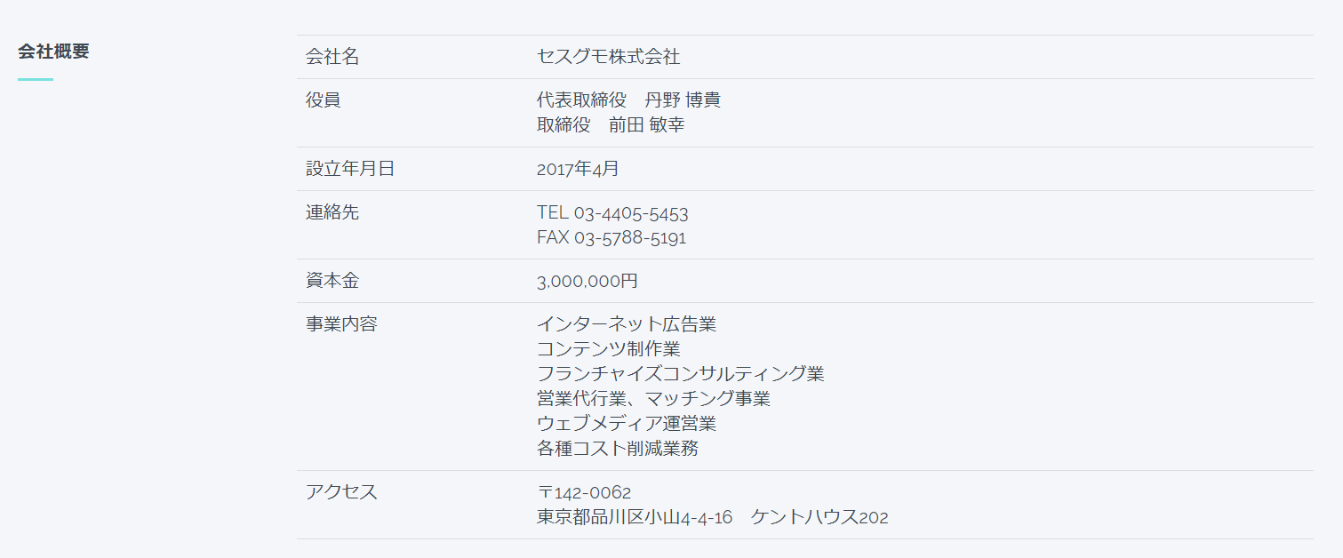
 |  |  | ■代表紹介

 |  |  | 大手ＳＥＯ会社、東証一部のＳＥＭ会社、また前職でソーシャル広告専門の部署に所属しており
 |  |  | ＳＥＭ、ソーシャル広告と幅広く提案する事が持ち味。

 |  |  | ＳＥＭに関しては、携帯キャリアサービス、人材、教育ビジネスのお客様に携わりＣＰＡを3分の１に
 |  |  | 改善！

 |  |  | SNS広告では、今まで200社ほどの企業のキャンペーンの企画立案や運用実績があり幅広くご提案する事が得意

 |  |  | 会社名名 株式会社イトモ
 |  |  | 役員 代表取締役 伊藤 正浩
 |  |  | 設立年月日 2017年 10月 株式会社ココモより分社
地図 Googleマップ |  |  | 連絡先 しばしお待ちください 電話番号とFAXが入ります。
 |  |  | URL 〇〇〇
 |  |  | 事業内容 インターネット広告業
 |  |  | WEB制作事業
 |  |  | WEBマーケティング戦略の立案・設計

 |  |  | アクセス
 |  |  | 丹野さんの会社と同じ住所で大丈夫です

